硬件接口与参数
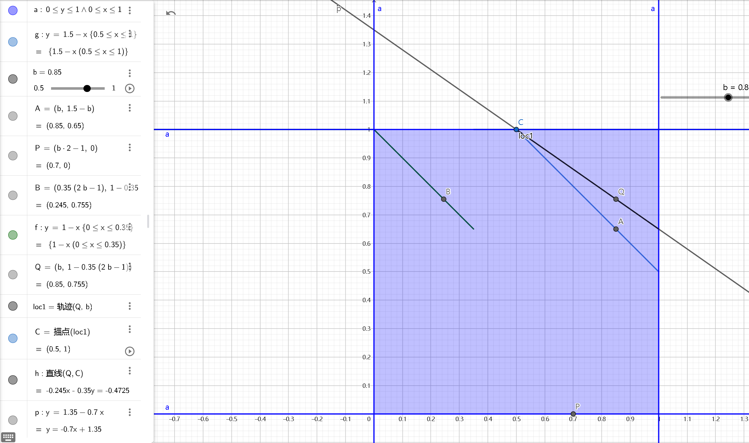
 | control hub |  | expansion hub
servo | - | - | - | -
0 | rotate | 中间 0.79 | clip | 缩0 放0.5
1 | rightArm |  | place | 缩0 放1
2 | claw
3 | leftArm |  | leftScale | 伸：0.5 缩：1 | 伸出：1 缩回：0.65
4 |  |  | rightScale | 伸：1 缩：0.5 | 伸出：0 缩回：0.35 | 换算：y=1.35-0.7 x
5 |  |  | intake
12c | - | - | - | -
0
1
2
3
digital | - | - | - | -
0
1
2
3
4
5
6
7
motor | - | - | - | -
0 | leftFront |  | lift | reverse | 高筐2000 | 低杆预备180
1 | leftRear | 右边 reverse |  |  | 低筐1100 | 低杆放置 -
2 | rightFront | 左边 |  |  | 高杆预备1090
3 | rightRear | 中间 reverse |  |  | 高杆放置 730

